IC-Média_Z
Margem de erro |  |  |  | Intervalo de confiaça (g)
[$\bar{x}± \text{margem} \text{de} \text{erro}\text{]}$
γ | 95% | Margem de erro (ME)= | 69.30
z | 1.960 |  |  |  | [ | 48,530.705 | 48,669.295 | ] | Legenda:
n | 200 |  |  |  |  |  |  |  | Inserir informações
σ | 500
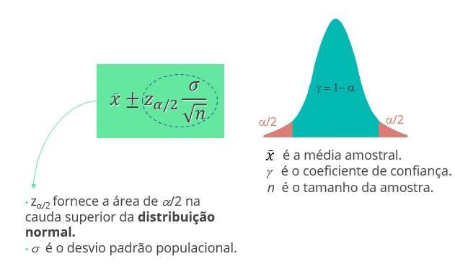
x_barra | 48600

IC-Média_t
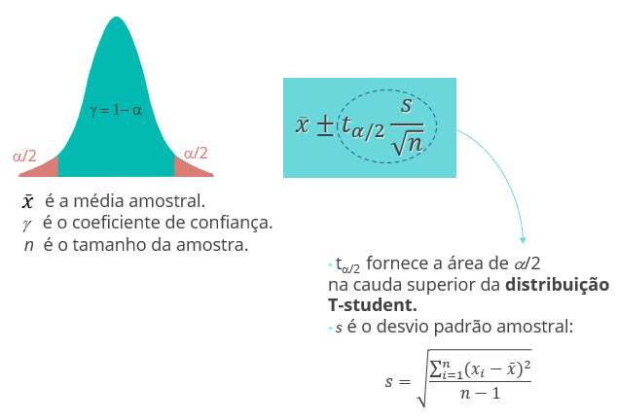
Margem de erro |  |  |  | Intervalo de confiaça (g)
[$\bar{x}± \text{margem} \text{de} \text{erro}\text{]}$
γ | 95% | Margem de erro (ME)= | 0.85
t | 2.010 |  |  |  | [ | 8.147 | 9.853 | ] | Legenda:
n | 50 |  |  |  |  |  |  |  | Inserir informações
s | 3
x_barra | 9

IC-Prop_Z
Margem de erro |  |  |  | Intervalo de confiaça (g)
[$\bar{p}± \text{margem} \text{de} \text{erro}\text{]}$
γ | 95% | Margem de erro (ME)= | #NUM!
z | 1.960 |  |  |  | [ | #NUM! | #NUM! | ] | Legenda:
n | 70 |  |  |  |  |  |  |  | Inserir informações
var(p) | -12
p | 4

TH-Média_z
Teste de Hipótese: Bilateral |  |  |  | Teste de Hipótese: Unilateral (H_a: m > m_0) |  |  |  | Teste de Hipótese: Unilateral (H_a: m < m_0)

γ | 0.95 | x_barra | 66.2 | γ | 0.95 | x_barra | 66.2 | γ | 0.97 | x_barra
α | 5% | Z | 2.29 | α | 5% | Z | 2.29 | α | 3% | Z | #DIV/0!
z_α/2 | 0.06 | p-valor | 0.02 | z_α | -1.645 | p-valor | 0.01114 | z_α | 1.881 | p-valor | #DIV/0!
n | 64 |  |  | n | 64 |  |  | n |  |  |  | Legenda:
2*(1-DIST.NORMP.N(z; VERDADEIRO))
INV.NORMP(0,975)= 1,96
1-DIST.NORMP.N(z; VERDADEIRO)
INV.NORMP(0,95)= 1,645
DIST.NORMP.N(z; VERDADEIRO)
INV.NORMP(0,05)= -1,645
σ | 4.2 |  |  | σ | 4.2 |  |  | σ |  |  |  | Inserir informações
μ | 65 |  |  | μ | 65 |  |  | μ
z = $\frac{\overline{x}−μ}{σ/{\sqrt{n}}}$

TH-Média_t
Teste de Hipótese: Bilateral |  |  |  | Teste de Hipótese: Unilateral (H_a: m > m_0) |  |  |  | Teste de Hipótese: Unilateral (H_a: m < m_0)

γ | 0.95 | x_barra | 9 | γ | 0.95 | x_barra | 36.74 | γ | 0.95 | x_barra | 36.74
α | 5% | t | 2.36 | α | 5% | t | -6.520 | α | 5% | t | -6.52
t_a/2 | 0.06 | p-valor | 0.0225 | t_α | 1.711 | p-valor | 1.00000 | t_α | 1.711 | p-valor | 0.0000
n | 50 |  |  | n | 25 |  |  | n | 25 |  |  | Legenda:
2*(1-DIST.T(t; n-1; VERDADEIRO))
INV.T(0,975)
1-DIST.T(t; n-1; VERDADEIRO)
INV.T(0,95)
DIST.T(t; n-1; VERDADEIRO)
INV.T(0,05)
s | 3 |  |  | s | 2.5 |  |  | s | 2.5 |  |  | Inserir informações
μ | 8 |  |  | μ | 40 |  |  | μ | 40
t = $\frac{\overline{x}−μ}{s/{\sqrt{n}}}$

TH-Prop_Z
Teste de Hipótese: Bilateral |  |  |  | Teste de Hipótese: Unilateral (H_a: p > p_0) |  |  |  | Teste de Hipótese: Unilateral (H_a: p < p_0)

a | 22 | p_barra |  | a |  | p_barra |  | a |  | p_barra
γ | -2100% | Z | #NUM! | γ | 100% | Z | #DIV/0! | γ | 100% | Z | #DIV/0!
z_a/2 | #NUM! | p-valor | #NUM! | z_a | #NUM! | p-valor | #DIV/0! | z_a | #NUM! | p-valor | #DIV/0!
2*( 1-DIST.NORMP.N(z; VERDADEIRO))
INV.NORMP(0,975)= 1,96
1-DIST.NORMP.N(z; VERDADEIRO)
INV.NORMP(0,95)= 1,645
DIST.NORMP.N(z; VERDADEIRO)
INV.NORMP(0,05)= -1,645
n | 30 |  |  | n |  |  |  | n |  |  |  | Legenda:
var(p_0) | -2 |  |  | var(p_0) | 0 |  |  | var(p_0) | 0 |  |  | Inserir informações
p_0 | 2 |  |  | p_0 |  |  |  | p_0
z =$\frac{\overline{p}−p_{0}}{\sqrt{\frac{p_{0(1−p_{0})}}{n}}}$

